상품제안서
안심생활건강세트 20호(암막3단완자동우산+쿨토시+쿨타올)3종 여행용 | 상품코드: F27101

 |  |  |  |  |  |  | 02-412-0044 | www.easy1.co.kr
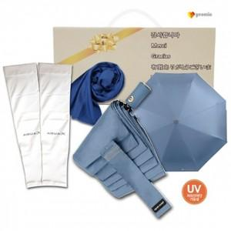

【상세/제작정보】 | 기본수량 미만 인쇄시 비용 추가. 스티커 제작및 부착 비용 별도 문의.

【인쇄/포장옵션】 | 레이저 / 포장불가능

【공급단가】 | 수량 | 50~ | 100~ | 500~ | 1,000~ | 2,000~
*VAT별도 | 단가 | 11,400원 | 11,210원 | 10,920원 | 10,730원 | 10,450원

【상품 URL】 | https://dev.easy1.co.kr:443/src/goods_detail.php?gdno=27101

